商务信息
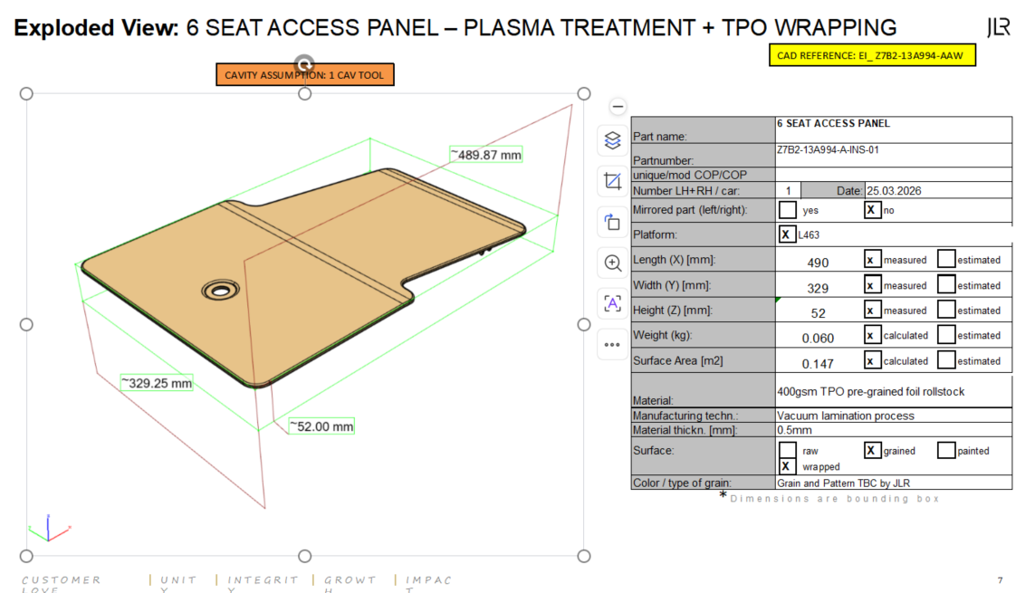
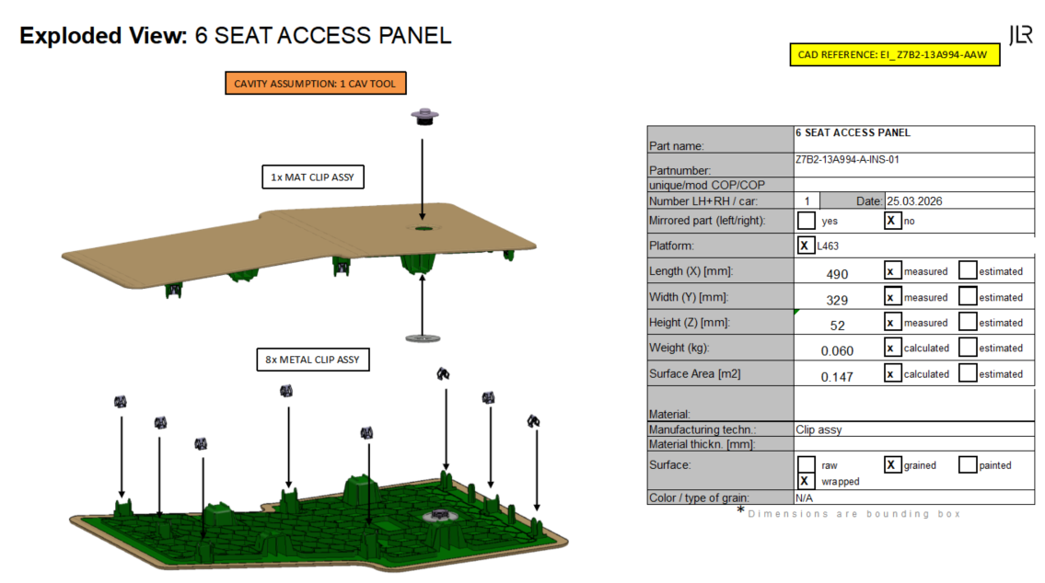
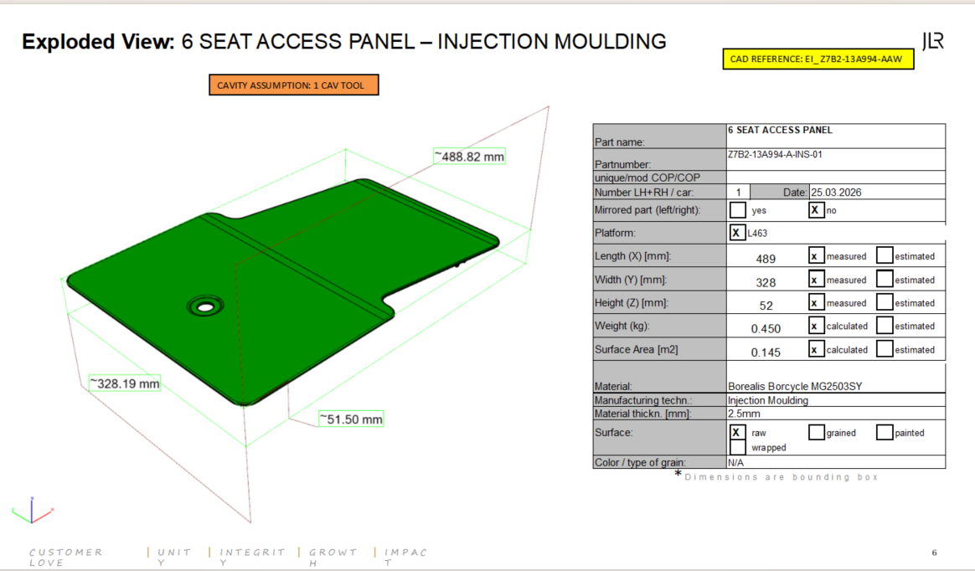
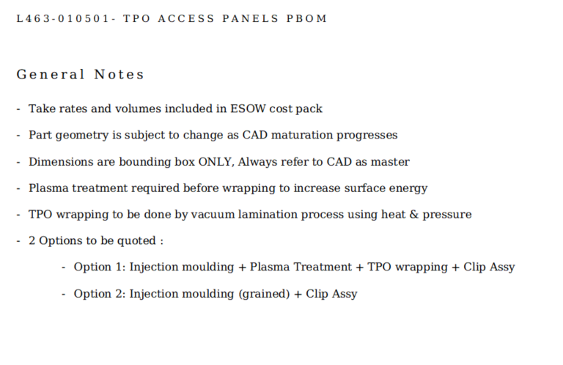
上海金榕汽车零部件股份有限公司
商务新项目信息汇总表

一、项 目 基 础 信 息
项目名称 | L463 DEFENDER | 年均产量(万) | 87588
零件名称 | 6 SEAT ACCESS PANEL | 产品生命期(年) | 8
零 件 号 | 2个 | 捆绑降价（万）
生命期 | 1900年SOP | 1901年 | 1902年 | 1903年 | 1904年 | 1905年 | 1906年 | 1907年 | 1908年 | 1909年 | 1910年 | 1911年 | 1912年
年产量（万） | 0.08 | 1.0945 | 1.0945 | 1.0945 | 1.0945 | 1.0945 | 1.0945 | 1.0945
年降比例 |  |  | 2.00% | 2.00% | 2.00%

NO. | PART NUMBER | 名称 | 金属卡扣 | ITW卡扣数量 236.03.8856 236.03.8740 | 年量
注塑版报价 | Z7B2-13A994-A-INS-01 | 6 SEAT ACCESS PANEL | 8 | 1 | 10945
TPO包覆版报价 | Z7B2-13A994-A-INS-01 | 6 SEAT ACCESS PANEL | 8 | 1 | 10945

循环复制
上海金榕汽车零部件股份有限公司 |  |  |  |  |  |  |  |  |  |  |  |  |  |  | 上海金榕汽车零部件股份有限公司
 | 项目名称 | L463 DEFENDER |  |  |  | 零件名称 | 6 SEAT ACCESS PANEL |  | 零 件 号 |  |  |  |  |  | 提示：表格编辑时禁止插入行或者列，禁止合并单元格

主要材料 外协、外购、辅助材料 | 主要材料 |  |  |  |  |  |  |  | 外协、外购辅助材料 |  |  |  |  |  | 产品基础数据 |  |  | 产品尺寸 |  |  | 产品用料料片 规格尺寸
 | 序号 | 材料名称 | 品 牌 号 | 供应商名称 | 单位 | 净用量 | 损耗率(%) | 单价(元) | 零件名称 | 供应商名称 | 单 位 | 净用量 | 损耗率(%) | 单价(元) | 序号 | 部品名称 | 零件号 | 长度 | 宽度 | 高度 | 长度 | 宽度 | 高度 | 规格/门幅 | 面积M2/重量kg | 损耗率%
 | 1 | ABS | 3325 |  | KG | 0.5 | 2 |  | ITW MAT CLIP夹子 | 指定 | PCS | 8 | 1 |  | 1
 | 2 |  |  |  |  |  |  |  | W780230-S CLIP STANDARD卡扣 | 指定 | PCS | 1 | 1 |  | 2
 | 3 |  |  |  |  |  |  |  | 保护膜 |  | PCS | 1 | 1 |  | 3
 | 4 |  |  |  |  |  |  |  |  |  |  |  |  |  | 4
 | 5 |  |  |  |  |  |  |  |  |  |  |  |  |  | 5
 | 6 |  |  |  |  |  |  |  |  |  |  |  |  |  | 6
 | 7 |  |  |  |  |  |  |  |  |  |  |  |  |  | 7
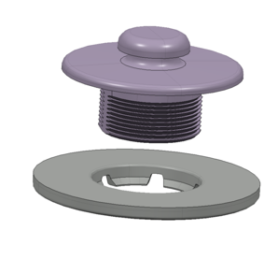
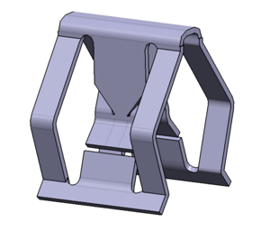
 | 8 |  |  |  |  |  |  |  |  |  |  |  |  |  | 8
 | 9 |  |  |  |  |  |  |  |  |  |  |  |  |  | 9
 | 10 |  |  |  |  |  |  |  |  |  |  |  |  |  | 10
 | 11 |  |  |  |  |  |  |  |  |  |  |  |  |  | 11
 | 12 |  |  |  |  |  |  |  |  |  |  |  |  |  | 12
 | 13 |  |  |  |  |  |  |  |  |  |  |  |  |  | 13
 | 14 |  |  |  |  |  |  |  |  |  |  |  |  |  | 14
 | 15 |  |  |  |  |  |  |  |  |  |  |  |  |  | 15
 | 16
 | 17 |  |  |  |  |  |  |  |  |  |  |  |  |  | 产品3D、2D图纸、图片、排版图、效果图
 | 18 |  |  |  |  |  |  |  |  |  |  |  |  |  | 图片编辑使用说明 双击下图
 | 19
 | 20 |  |  |  |  |  |  |  |  |  |  |  |  |  | 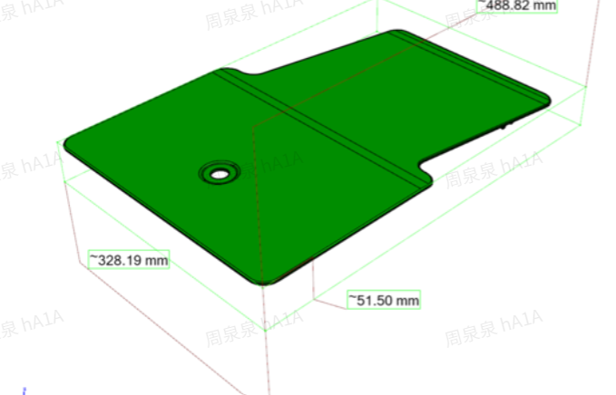
 | 21
 | 工装、模具、检具、挂具费用 |  |  |  |  |  |  | 实验费、开发费、样品、软膜、打样费
工装、模具、检具、挂具 实验费、开发费、样品、软膜费用 | 序号 | 工装名称 | 模穴数量 | 模具寿命 (万模) | 分摊数量 | 生命期 模具数量 | 工装单价(万) | 序号 | 实验名称 | 是否支付 | 分摊数量 | 实验费（万）
 | 1 | 检验工装 | 1 | 10万 |  | 10万 |  | 1 |  | 否
 | 2 | 注塑模具 | 1 | 10万 |  | 10万 |  | 2
 | 3 | 装配夹具 | 1 | 10万 |  | 10万 |  | 3
 | 4 | 包覆工装 | 1 | 10万 |  | 10万 |  | 4
 | 5 |  |  |  |  |  |  | 5
 | 6 |  |  |  |  |  |  | 6
 | 7 |  |  |  |  |  |  | 7 |  |  |  |  |  |  | 包装耗材
 | 8 |  |  |  |  |  |  | 8 |  |  |  |  |  |  | 序号 | 名称 | 特殊要求 | 长（MM) | 宽（MM) | 高（MM) | 厚（MM) | 面积(平方米） | 使用次数 | 单位 | ERP编码 | 单位面积克重
 | 9 |  |  |  |  |  |  | 9 |  |  |  |  |  |  | 1 | PE袋1 | 黄色 | 1220 | 1400 |  | 0.03 | 1.71
 | 10 |  |  |  |  |  |  | 10 |  |  |  |  |  |  | 2 | PE袋2 | 白色 |  |  |  | 0.03 | 0.00
 | 11 |  |  |  |  |  |  | 11 |  |  |  |  |  |  | 3 | PE袋3 | 蓝色 |  |  |  | 0.03 | 0.00
 | 12 |  |  |  |  |  |  | 12 |  |  |  |  |  |  | 4 | 纸箱1 | 双面印刷 | 0 | 0 | 0 | 3层瓦 | 0.00 | 1.00
 | 13 |  |  |  |  |  |  | 13 |  |  |  |  |  |  | 5 | 纸箱2 | 彩色印刷 | 1001 | 1001 | 1001 | 5层瓦 | 8.02 | 1.00
 | 14 |  |  |  |  |  |  | 14 |  |  |  |  |  |  | 6 | 纸箱3 | 双面印刷 |  |  |  |  | 0.00 | 2.00
 | 15 |  |  |  |  |  |  | 15 |  |  |  |  |  |  | 7 | 纸箱4 | 彩色印刷 |  |  |  |  | 0.00 | 3.00
 | 16 |  |  |  |  |  |  | 16 |  |  |  |  |  |  | 8 | 木隔板1 |  | 400 | 1000 |  |  | 0.40 | 1.00
 | 17 |  |  |  |  |  |  | 17 |  |  |  |  |  |  | 9 | 瓦楞纸隔板1 |  | 400 | 1000 |  |  | 0.40 | 2.00
 | 单套工装费(万） |  | 0 |  |  |  |  | 实验费用汇总(万） |  |  | 2.5 |  |  |  | 10 | 瓦楞纸隔板2 |  | 400 | 1000 |  |  | 0.40 | 3.00
设备耗能与折旧 | 工序号 | 工序名称 | 设备详情 | 设备及周边 占用面积㎡ | 换线时间 （小时H） | 加工工时 (秒S) | 操作人数 | 工序 稼动率% | 工序 报废率% | 实际能耗 利用率% | 设备费用 (万元) | 设备额定 功率（kw.h) |  |  | 11 | 护角1 |  |  |  |  |  |  | 2.00
 | 1 | 注塑 | 去产品修飞边 |  | 2 | 65s | 1 |  |  |  |  | 104.45 |  |  | 12 | 珍珠棉 |  | 400 | 1000 |  |  | 0.40 | 1.00
 | 2 | 注塑 | 装夹子/卡扣 |  | 2 | 65s | 1 |  |  |  |  |  |  |  | 13 | 缠绕膜 |  |  |  |  |  |  | 1.00
 | 3 | 注塑 | 产品贴膜 |  | 2 | 55s | 1 |  |  |  |  |  |  |  | 14 | 标签纸1
 | 4 | 注塑 | 检验产品包装 |  | 2 | 55s | 1 |  |  |  |  |  |  |  | 15 | 标签纸1
 | 5 |  |  |  |  |  |  |  |  |  |  |  |  |  | 16 | 托盘 |  |  |  |  |  |  | 1.00
 | 6 |  |  |  |  |  |  |  |  |  |  |  |  |  | 17 | 塑钢带 |  |  |  |  |  |  | 1.00
 | 7
 | 8
 | 9 |  |  |  |  |  |  |  |  |  |  |  |  |  | 运输费用
 | 10 |  |  |  |  |  |  |  |  |  |  |  |  |  | 序号 | 货柜类型 |  | 装载产品 | 托盘尺寸(mm) |  |  | 装载托盘数 | 每托产品数量 |  | 整柜运费 | 装载率
 | 11 |  |  |  |  |  |  |  |  |  |  |  |  |  |  |  |  |  | 长度 | 宽度 | 高度(A)
 | 12 |  |  |  |  |  |  |  |  |  |  |  |  |  | 1 | 20GP(5.9*2.35*2.39) |  | 产品1 | 1000.00m | 890.00m | 1000.00m | 1 | 40.00 |  | 3500.0 元 | 90%
 | 13 |  |  |  |  |  |  |  |  |  |  |  |  |  | 2 | 40GP(12.03*2.35*2.39) |  | 产品2 |  |  |  |  |  |  |  | 40%
 | 14 |  |  |  |  |  |  |  |  |  |  |  |  |  | 3 | 40HQ/HC(12.03*2.35*2.69) |  | 产品3
 | 15 |  |  |  |  |  |  |  |  |  |  |  |  |  | 4 | 45HC(13.58*2.34*2.71) |  | 产品4
 | 16 |  |  |  |  |  |  |  |  |  |  |  |  |  | 5
 | 17 |  |  |  |  |  |  |  |  |  |  |  |  |  | 6
 | 18
 | 19
 | 20 |  |  |  |  |  |  |  |  |  |  |  |  |  |  | 使用说明 |  |  |  |  |  |  |  | 签名 | 日期
 | 21 |  |  |  |  |  |  |  |  |  |  |  |  |  |  |  |  | 产品工程开发人员填写，填写不了的部分可咨询后在填写，或空着
 | 22 |  |  |  |  |  |  |  |  |  |  |  |  |  |  |  |  | 采购工程师填写，为保密原材料和外协价格单独给到成本核算人员
 | 23 |  |  |  |  |  |  |  |  |  |  |  |  |  |  |  |  | 包装工程师填写，如果不填，成本输出表包装成本为0.
 | 24 |  |  |  |  |  |  |  |  |  |  |  |  |  |  |  |  | 物流工程师填写，如果不填，成本输出表包装成本为0.
 | 25

图片路径查询
1.点击插入嵌入式图片
2.复制嵌入式图片公式
3.粘贴到产品成本分析输入表 图片单元格 | 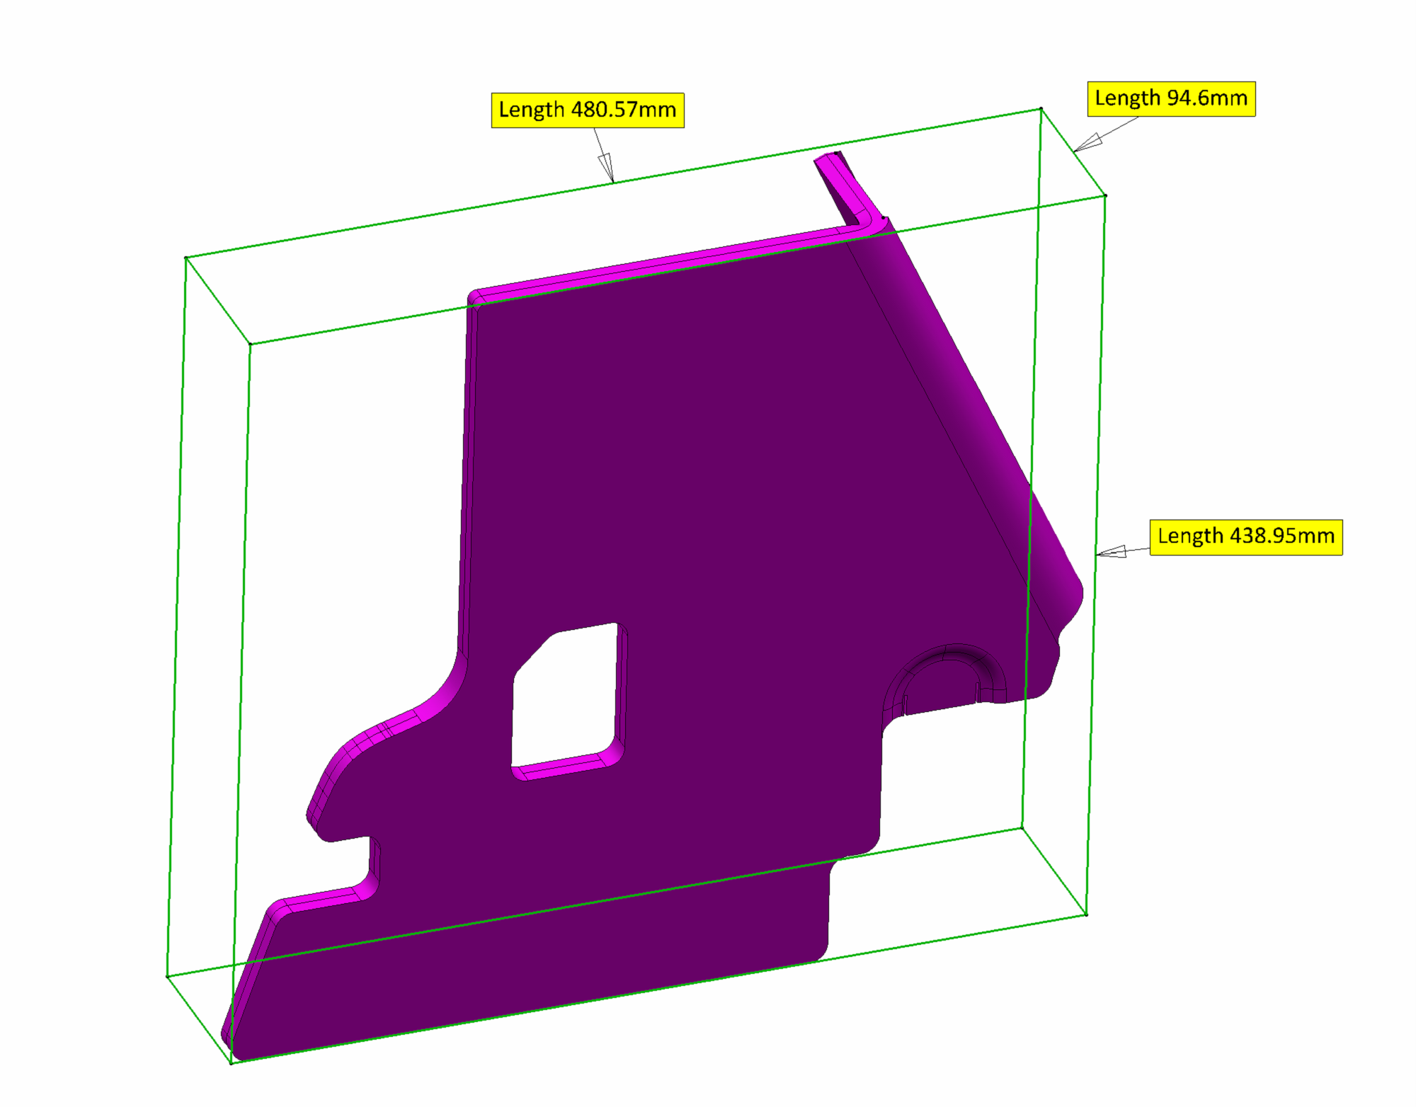

 | 